PUBBLICA SAS (2)
 | EVALUACIÓN PRELIMINAR DE DOCUMENTOS TECNICOS HABILITANTES OFERTA POR INVITACIÓN OI-004-2023
NOMBRE DEL PROPONENTE: | PUBBLICA SAS | OBJETO: | Mandato sin representación, para el apoyo logístico al proceso de producción y desarrollo de contenidos de TEVEANDINA SAS en ejecución de sus contratos interadministrativos, convenios, proyectos especiales y necesidades de funcionamiento. Todo de conformidad con la propuesta presentada, la cual hace parte integra del presente contrato.
NIT: 800.064.773-1 |  | PRESUPUESTO OFICIAL: $200.000.000
PROPONENTE No. 1 |  | FOLIOS | OBSERVACIONES
CAPACIDAD TECNICA HABILITANTE
FORMATO 8: EXPERIENCIA DEL PROPONENTE | CUMPLE | DOCUMENTO INVITACION CERRADA004 DE 2023-TRAS SUBSANACIÓN 13 ABRIL | NO SE RECIBE NI RELACION NI SOPORTES DE EXPERIENCIA
Certificación 1: RTVC | NO CUMPLE | DOCUMENTO INVITACION CERRADA004 DE 2023-TRAS SUBSANACIÓN 13 ABRIL(PAG105-109) | Subsanar soporte con una copia mas CLARA
Certificación 2: RTVC | NO CUMPLE | DOCUMENTO INVITACION CERRADA004 DE 2023-TRAS SUBSANACIÓN 13 ABRIL(PAG110-111) | Subsanar, porque soporte no es claro
Certificación 3:CRC | CUMPLE | DOCUMENTO INVITACION CERRADA004 DE 2023-TRAS SUBSANACIÓN 13 ABRIL(PAG126-140) | N/A
Certificación 4: TEVEANDINA LTDA | CUMPLE | DOCUMENTO INVITACION CERRADA004 DE 2023-TRAS SUBSANACIÓN 13 ABRIL(PAG113-115) | N/A
FORMATO 10: PERSONAL MÍNIMO REQUERIDO | CUMPLE | DOCUMENTO INVITACION CERRADA004 DE 2023-TRAS SUBSANACIÓN 13 ABRIL(PAG151) | NO SE RECIBE NI RELACION NI SOPORTES DE EXPERIENCIA
NO HABILITADO
PAOLA FORERO - GESTOR DE PROYECTOS Y SUPERVISIÓN (CONTRATISTA)
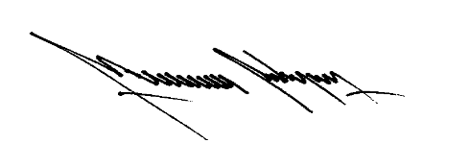
JAIME SANCHEZ - (CONTRATISTA)
MAURICIO RODRIGUEZ - COORDINADOR TECNICO Y DE PRODUCCIÓN
CLAUDIA DIAZ- GESTOR DE PROYECTOS Y SUPERVISIÓN (CONTRATISTA)

